HIS
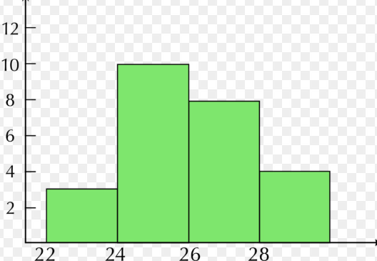
HISTOGRAMA

HISTOGRAMA
Un histograma es un conjunto de barras rectangulares verticales en donde su altura es proporcional a las frecuencias absolutas de cada uno de los intervalos, (también se pueden representar las frecuencias relativas o frecuencias relativas porcentuales).
Permite el análisis de los datos evidenciando esquemas de comportamiento y pautas de variación de una manera más clara que una tabla de datos.
POLIGONO DE FRECUENCIA
Se crea a partir de un histograma de frecuencia,se realiza uniendo los puntos de mayor altura de estas columnas.
Permite comparar los resultados de un determinado proceso.
El punto que tiene la mayor altura, es la que representa la mayor frecuencia.
HISTOGRAMA

EJEMPLO2
La empresa x requiere graficar las ventas del mes para apreciar mejor el comportamiento de las mismas

Dia | Venta mes | Clases
1 | 2,500,000 | 3,000,000
2 | 2,600,000 | 4,000,000
3 | 2,650,000 | 5,000,000
4 | 2,750,000 | 6,000,000
5 | 2,830,000 | 7,000,000
6 | 3,150,000
7 | 3,300,000
8 | 3,420,000 | Clase | Frecuencia | % acumulado
9 | 3,750,000 | 3,000,000 | 5 | 16.67%
10 | 3,603,876 | 4,000,000 | 6 | 36.67%
11 | 3,531,798 | 5,000,000 | 8 | 63.33%
12 | 4,100,000 | 6,000,000 | 3 | 73.33%
13 | 4,125,000 | 7,000,000 | 6 | 93.33%
14 | 4,180,000 | y mayor... | 2 | 100.00%
Histograma
15 | 4,185,000
16 | 4,200,000
17 | 4,200,000
18 | 5,200,000
19 | 5,150,000
20 | 5,300,000
21 | 6,722,800
22 | 6,588,344
23 | 6,456,577
24 | 6,327,446
25 | 7,100,000
26 | 4,200,000
27 | 7,000,000
28 | 4,800,000
29 | 7,200,000
30 | 6,500,000

Histograma

